单体测试报告
测试报告的填写

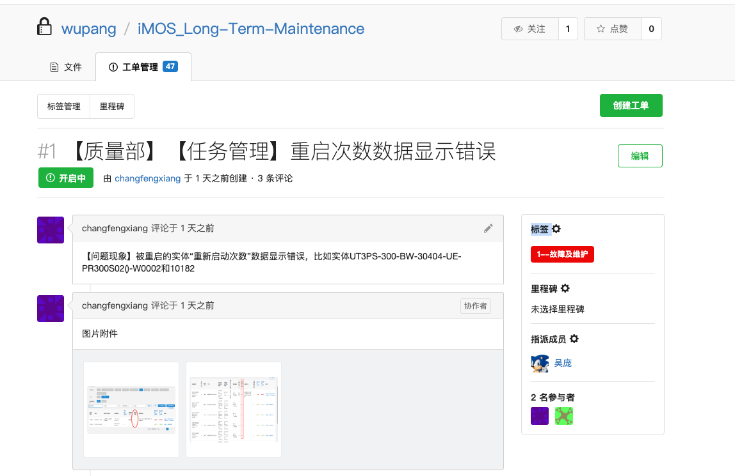

工单编号如果不足4位的话，前“0”补足
注意：
此区域的内容为下拉列表的显示内容以及说明，请勿修改

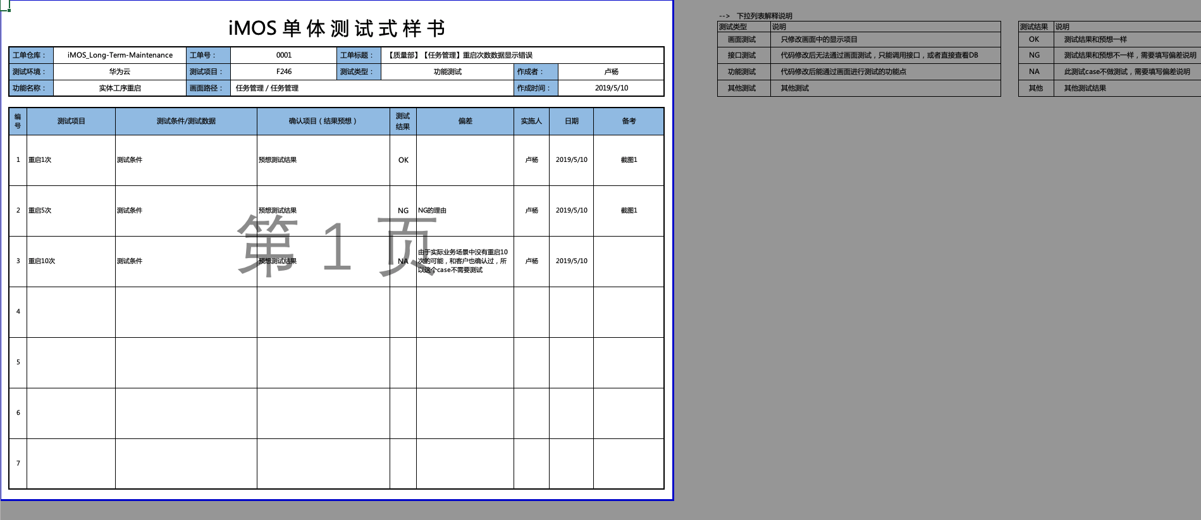

填写针对于这一个截图的说明，也可以在截图页面上吹泡说明
测试截图的填写

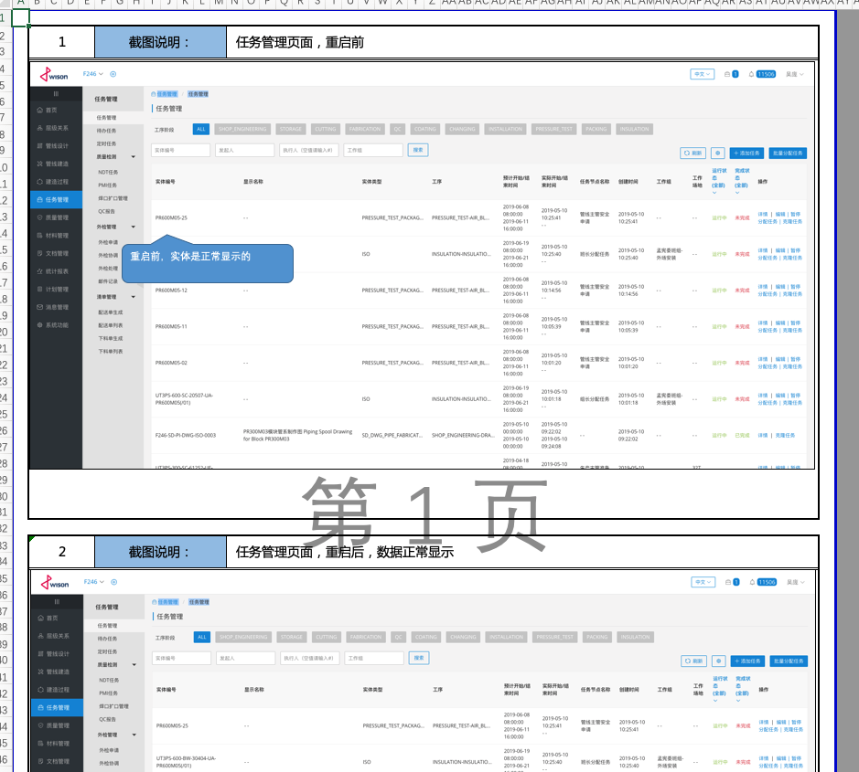

截图页的序号

